WI 451 protocol zorggerelateerd
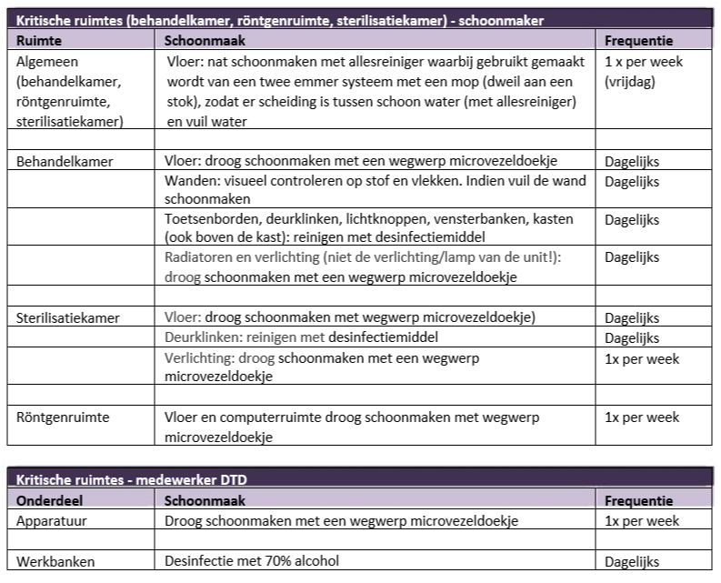
WI 451 Protocol ruimtecategorie zorggerelateerde ruimten

Instructie spoelen legionella
Instructiekaart simulatie spoelen tegen legionella (afroep)

1. Voor het spoelen
Benodigde middelen:
a. P3 masker controleren op:
- het juiste type à FFP3 (alleen dit type masker is geschikt tegen waterdamp)
- compleetheid
- eventuele beschadigingen, anders vervangen
- lees ook de instructie van het geleverde masker goed
b. Spoelbuis controleren op:
- werking van het uitschuifsysteem en de vergrendeling
- defecten direct melden bij leidinggevende(n)

2. Tijdens het spoelen
Middelen klaarmaken voor gebruik:
a. P3 masker op het gelaat plaatsen en zorg dat: (Zie figuur 1)
- deze goed afsluit
- de banden goed aangetrokken zijn (niet te strak en niet te los)
- gedragen wordt gedurende de volledige blootstellingstijd
- lees óók de instructie van het geleverde masker goed
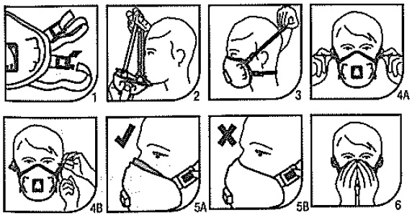

Figuur 1
b. Spoelbuis plaatsen:
- spoelbuis plaatsen onder de douchekop (zie figuur 2)
- stel de spoelbuis in op de juiste hoogte zodat er geen/minimale aerosolvorming ontstaat
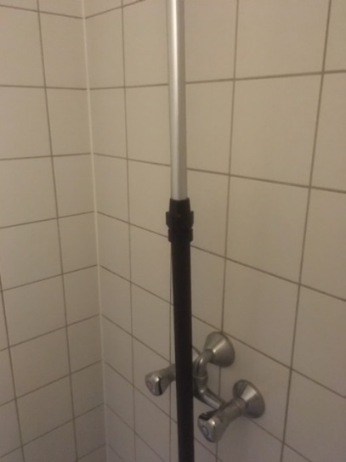
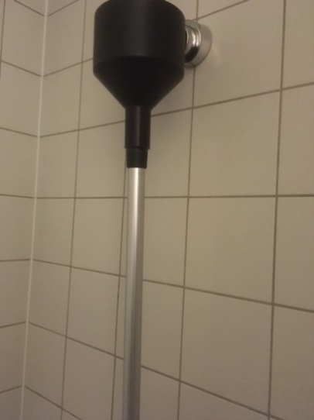
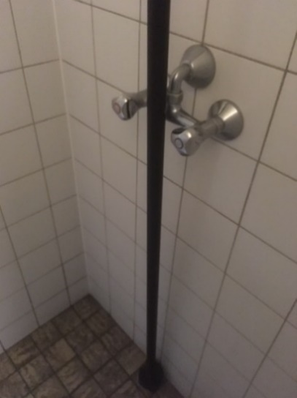

Figuur 2
c. Draai de warmwaterkraan open:
- laat het warm water volgens de voorgeschreven tijd van het schema stromen
- Vul het logboek in (zie figuur 3)
- draai de warm water kraan dicht
a. Draai de koudwaterkraan open:
- laat het koud water volgens de voorgeschreven tijd van het schema stromen
- Vul het logboek in (zie figuur 3)
- draai de koud water kraan dicht
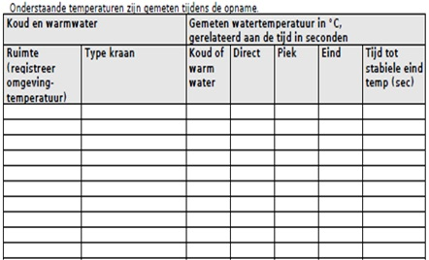

Figuur 3 (voorbeeld, moet nog vervangen worden)

3. Na het spoelen
Middelen behandelen na gebruik:
a. P3 masker
- goed reinigen (niet onderdompelen in water)
- goed laten drogen aan binnen- en buitenzijde
- controleren op eventuele beschadigingen, anders vervangen en melden
- bewaar in schoon afgesloten compartiment
- lees ook de instructie van het geleverde masker goed
b. Spoelbuis
- goed reinigen en drogen
- controle werking van het uitschuifsysteem en de vergrendeling
- defecten direct melden bij leidinggevende(n)
c. Berg de middelen dusdanig op dat deze niet onnodig kunnen beschadigen of vies kunnen worden

